Karte
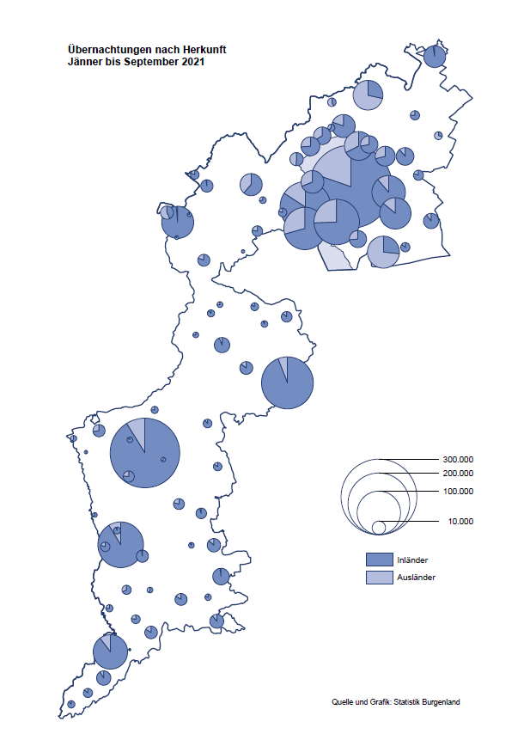

Bgld
Ankünfte nach Unterkunftsart |  |  |  |  |  |  |  | Übernachtungen nach Unterkunftsart |  |  |  |  |  |  |  | Daten für Grafik 2:
September 2021 |  |  |  |  |  |  |  | September 2021 |  |  |  |  |  |  |  |  | Monat | 2021 | 2020 | Ø 2010-2020 | 2020 | 2019 | 2018 | 2017 | 2016 | 2015 | 2014 | 2013 | 2012 | 2011 | 2010

Unterkunftsart | Ankünfte |  |  |  |  |  |  | Unterkunftsart | Übernachtungen |  |  |  |  |  |  |  |  | 2,042,465 | 2,287,961 | 2,920,278 | 2,287,961 | 3,144,232 | 3,050,564 | 3,092,657 | 3,084,025 | 2,914,691 | 2,912,637 | 2,853,243 | 2,938,655 | 2,933,357 | 2,911,034
 | Inländer |  | Ausländer |  | insgesamt |  |  |  | Inländer |  | Ausländer |  | insgesamt
 | 2020 | 2021 | 2020 | 2021 | 2020 | 2021 | % |  | 2020 | 2021 | 2020 | 2021 | 2020 | 2021 | % | Jänner | 1 | 29,476 | 145,353 | 138,168 | 145,353 | 142,561 | 145,246 | 145,386 | 144,674 | 134,038 | 133,981 | 132,179 | 136,230 | 128,519 | 131,684
 |  |  |  |  |  |  |  |  |  |  |  |  |  |  |  | Feber | 2 | 34,472 | 151,431 | 139,118 | 151,431 | 140,588 | 142,295 | 142,728 | 145,581 | 135,782 | 142,631 | 131,305 | 135,387 | 132,050 | 130,518
Burgenland | 101,534 | 101,044 | 15,474 | 21,069 | 117,008 | 122,113 | 4.4% | Burgenland | 303,825 | 279,928 | 66,028 | 80,893 | 369,853 | 360,821 | -2.4% | März | 3 | 45,792 | 64,358 | 148,120 | 64,358 | 163,253 | 168,732 | 155,317 | 173,021 | 148,988 | 147,200 | 164,265 | 148,907 | 139,865 | 155,416
Gewerbl. Beherbergungsbetrieb | 69,245 | 72,122 | 9,006 | 13,355 | 78,251 | 85,477 | 9.2% | Gewerbl. Beherbergungsbetrieb | 174,688 | 168,928 | 34,373 | 44,952 | 209,061 | 213,880 | 2.3% | April | 4 | 50,285 | 5,072 | 193,444 | 5,072 | 244,826 | 224,025 | 232,034 | 202,440 | 201,029 | 212,756 | 185,187 | 215,698 | 211,430 | 193,387
5/4-Stern | 38,878 | 43,127 | 4,059 | 6,121 | 42,937 | 49,248 | 14.7% | 5/4-Stern | 101,489 | 102,938 | 19,064 | 21,845 | 120,553 | 124,783 | 3.5% | Mai | 5 | 158,476 | 46,179 | 267,078 | 46,179 | 283,418 | 306,488 | 278,950 | 328,809 | 292,559 | 285,056 | 297,188 | 278,023 | 257,616 | 283,574
3-Stern | 24,358 | 23,991 | 3,675 | 5,234 | 28,033 | 29,225 | 4.3% | 3-Stern | 59,050 | 54,356 | 12,072 | 16,340 | 71,122 | 70,696 | -0.6% | Juni | 6 | 333,648 | 233,437 | 307,010 | 233,437 | 353,757 | 312,160 | 347,452 | 298,750 | 304,686 | 319,646 | 276,693 | 292,628 | 343,074 | 294,830
2/1-Stern | 6,009 | 5,004 | 1,272 | 2,000 | 7,281 | 7,004 | -3.8% | 2/1-Stern | 14,149 | 11,634 | 3,237 | 6,767 | 17,386 | 18,401 | 5.8% | Juli | 7 | 472,159 | 447,640 | 423,318 | 447,640 | 430,134 | 431,967 | 436,808 | 437,717 | 417,086 | 403,168 | 408,674 | 409,575 | 413,893 | 419,841
Privatquartier nicht auf Bauernhof | 5,433 | 4,658 | 878 | 1,169 | 6,311 | 5,827 | -7.7% | Privatquartier nicht auf Bauernhof | 13,860 | 11,672 | 4,147 | 5,372 | 18,007 | 17,044 | -5.3% | Aug | 8 | 557,336 | 546,671 | 508,075 | 546,671 | 513,292 | 486,508 | 503,565 | 510,434 | 483,048 | 494,104 | 488,499 | 519,743 | 517,405 | 525,560
Privatquartier auf Bauernhof | 2,589 | 2,388 | 465 | 485 | 3,054 | 2,873 | -5.9% | Privatquartier auf Bauernhof | 7,368 | 6,537 | 2,321 | 2,279 | 9,689 | 8,816 | -9.0% | Sept | 9 | 360,821 | 369,853 | 293,791 | 369,853 | 301,838 | 294,404 | 306,558 | 299,008 | 282,739 | 260,716 | 264,879 | 291,135 | 281,631 | 278,944
Campingplatz | 15,089 | 13,183 | 3,130 | 3,600 | 18,219 | 16,783 | -7.9% | Campingplatz | 52,258 | 42,472 | 12,933 | 14,039 | 65,191 | 56,511 | -13.3% | Okt | 10 |  | 203,553 | 212,194 | 203,553 | 225,667 | 217,367 | 218,450 | 217,470 | 203,272 | 206,019 | 203,858 | 211,959 | 211,883 | 214,636
Kurheim der Sozialvers.träger | 411 | 418 | 1 | 1 | 412 | 419 | 1.7% | Kurheim der Sozialvers.träger | 9,883 | 10,391 | 12 | 8 | 9,895 | 10,399 | 5.1% | Nov | 11 |  | 46,036 | 164,967 | 46,036 | 193,867 | 183,958 | 181,241 | 179,370 | 171,475 | 171,477 | 179,421 | 179,009 | 165,174 | 163,604
Private und öffentliche Kurheime | 1,756 | 1,380 | 17 | 20 | 1,773 | 1,400 | -21.0% | Private und öffentliche Kurheime | 23,553 | 19,464 | 137 | 212 | 23,690 | 19,676 | -16.9% | Dez | 12 |  | 28,378 | 124,993 | 28,378 | 151,031 | 137,414 | 144,168 | 146,751 | 139,989 | 135,883 | 121,095 | 120,361 | 130,817 | 119,040
Jugendherberge | 353 | 344 | 38 | 1 | 391 | 345 | -11.8% | Jugendherberge | 549 | 524 | 89 | 4 | 638 | 528 | -17.2%
Ferienwohnung, Ferienhaus | 5,771 | 5,854 | 1,602 | 2,108 | 7,373 | 7,962 | 8.0% | Ferienwohnung, Ferienhaus | 19,833 | 18,575 | 11,122 | 13,249 | 30,955 | 31,824 | 2.8% | Überschrift1: | Übernachtungen im Burgenland 2015
Sonstige Unterkunft | 887 | 697 | 337 | 330 | 1,224 | 1,027 | -16.1% | Sonstige Unterkunft | 1,833 | 1,365 | 894 | 778 | 2,727 | 2,143 | -21.4% | Überschrift2: | im Vergleich zu 2015 und Ø 2005-2015

Übernachtungen im September nach Unterkunftsarten
Übernachtungen nach Monaten
 | Ø 2010-2020 | 2020 | 2021
Jänner | 138,168 | 145,353 | 29,476
Feber | 139,118 | 151,431 | 34,472
März | 148,120 | 64,358 | 45,792
April | 193,444 | 5,072 | 50,285
Mai | 267,078 | 46,179 | 158,476
Juni | 307,010 | 233,437 | 333,648
Juli | 423,318 | 447,640 | 472,159
Aug | 508,075 | 546,671 | 557,336
Sept | 293,791 | 369,853 | 360,821
Okt | 212,194 | 203,553
Nov | 164,967 | 46,036
Dez | 124,993 | 28,378
 |  |  |  |  |  |  |  |  |  |  |  |  |  |  |  | Daten für Grafik 1:
 |  |  |  |  |  |  |  |  |  |  |  |  |  |  |  |  | 2021 | 2020
 |  |  |  |  |  |  |  |  |  |  |  |  |  |  |  | 5/4-Stern | 124,783 | 120,553
 |  |  |  |  |  |  |  |  |  |  |  |  |  |  |  | 3-Stern | 70,696 | 71,122
 |  |  |  |  |  |  |  |  |  |  |  |  |  |  |  | 2/1-Stern | 18,401 | 17,386
 |  |  |  |  |  |  |  |  |  |  |  |  |  |  |  | Privatquartier | 25,860 | 27,696
 |  |  |  |  |  |  |  |  |  |  |  |  |  |  |  | Campingplatz | 56,511 | 65,191
 |  |  |  |  |  |  |  |  |  |  |  |  |  |  |  | Kurheim, Erhol. | 30,075 | 33,585
 |  |  |  |  |  |  |  |  |  |  |  |  |  |  |  | Sonst. Unterk. | 34,495 | 34,320

 |  |  |  |  |  |  |  |  |  |  |  |  |  |  |  | Kontrolle | 360,821 | 369,853

Gemeinde20
Die 20 Gemeinden mit den meisten Übernachtungen
September 2021

Gemeinde | Ankünfte |  |  | Übernachtungen
 | 2020 | 2021 | % | 2020 | 2021 | %

Podersdorf am See | 22,000 | 21,301 | -3.2% | 74,396 | 69,035 | -7.2%
Bad Tatzmannsdorf | 10,591 | 11,001 | 3.9% | 45,469 | 44,532 | -2.1%
Stegersbach | 8,070 | 9,199 | 14.0% | 23,354 | 22,829 | -2.2%
Lutzmannsburg | 7,647 | 9,120 | 19.3% | 19,642 | 22,047 | 12.2%
Illmitz | 6,531 | 6,196 | -5.1% | 22,663 | 22,007 | -2.9%
Rust | 8,069 | 7,837 | -2.9% | 23,584 | 21,259 | -9.9%
Mörbisch am See | 5,123 | 5,748 | 12.2% | 17,494 | 18,365 | 5.0%
Frauenkirchen | 4,915 | 5,462 | 11.1% | 12,219 | 12,079 | -1.1%
Jennersdorf | 5,216 | 4,896 | -6.1% | 13,068 | 11,939 | -8.6%
Pamhagen | 1,826 | 2,029 | 11.1% | 10,742 | 9,597 | -10.7%
Neusiedl am See | 2,807 | 3,074 | 9.5% | 7,245 | 8,050 | 11.1%
Bad Sauerbrunn | 849 | 878 | 3.4% | 8,569 | 7,867 | -8.2%
Parndorf | 3,597 | 4,155 | 15.5% | 5,911 | 7,255 | 22.7%
Sankt Andrä am Zicksee | 1,264 | 997 | -21.1% | 7,675 | 6,752 | -12.0%
Jois | 1,879 | 1,820 | -3.1% | 5,402 | 4,940 | -8.6%
Oggau am Neusiedler See | 1,521 | 1,280 | -15.8% | 5,992 | 4,233 | -29.4%
Eisenstadt | 1,579 | 1,587 | 0.5% | 3,460 | 3,829 | 10.7%
Gols | 1,578 | 1,459 | -7.5% | 3,579 | 3,731 | 4.2%
Kittsee | 143 | 180 | 25.9% | 2,853 | 3,048 | 6.8%
Purbach am Neusiedler See | 1,057 | 991 | -6.2% | 2,979 | 2,721 | -8.7%

Die 10 Gemeinden mit den meisten Übernachtungen im September
 |  |  |  |  |  |  |  | Daten für Grafik: | 2020 | 2021 | 2020 | 2021
 |  |  |  |  |  |  | 1 | Podersdorf am See | 74,396 | 69,035 | 69.4 | 64.4
 |  |  |  |  |  |  | 2 | Bad Tatzmannsdorf | 45,469 | 44,532 | 42.4 | 41.6
 |  |  |  |  |  |  | 3 | Stegersbach | 23,354 | 22,829 | 21.8 | 21.3
 |  |  |  |  |  |  | 4 | Lutzmannsburg | 19,642 | 22,047 | 18.3 | 20.6
 |  |  |  |  |  |  | 5 | Illmitz | 22,663 | 22,007 | 21.1 | 20.5
 |  |  |  |  |  |  | 6 | Rust | 23,584 | 21,259 | 22.0 | 19.8
 |  |  |  |  |  |  | 7 | Mörbisch am See | 17,494 | 18,365 | 16.3 | 17.1
 |  |  |  |  |  |  | 8 | Frauenkirchen | 12,219 | 12,079 | 11.4 | 11.3
 |  |  |  |  |  |  | 9 | Jennersdorf | 13,068 | 11,939 | 12.2 | 11.1
 |  |  |  |  |  |  | 10 | Pamhagen | 10,742 | 9,597 | 10.0 | 9.0
 |  |  |  |  |  |  |  | restliche Gemeinden | 107,222 | 107,132 | 100.0 | 100.0

 |  |  |  |  |  |  |  | Insgesamt | 369,853 | 360,821

